7 класс
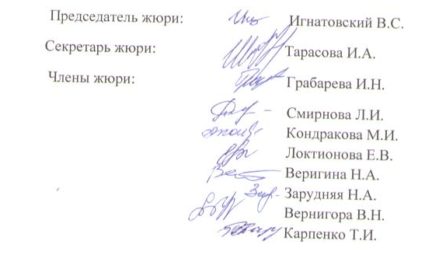
Итоговый рейтинг участников муниципального этапа всероссийской олимпиады школьников в 2016/2017 учебном году
 |  | Предмет олимпиады: физика
 |  | Дата: 10.11.2016г.
 |  | Мах.балл: | 40

№ п/п | Район | Фамилия | Имя | Отчество | Дата рождения | полное наименование ОУ | класс | Итого результат (в баллах) | статус
1 | Вейделевский | Емельянова | Елезавета | Михайловна | 2004-04-15 | МОУ "Викторопольская средняя общеобразовательная школа Вейделевского района Белгородской области" | 7 | 8 | участник
2 | Вейделевский | Бочарова | Ксенья | Барисовна | 2004-03-01 | МОУ "Должанская средняя школа имени Героя Советского Союза Дементьева А.А. Вейделевского района Белгородской области" | 7 | 7 | участник
3 | Вейделевский | Таволжанский | Артем | Викторович | 2003-03-22 | МОУ "Клименковская средняя общеобразовательная школа Вейделевского района Белгородской области имени Таволжанского Павла Викторовича" | 7 | 6 | участник
4 | Вейделевский | Шумский | Дмитрий | Валерьевич | 2003-07-31 | МОУ "Должанская средняя школа имени Героя Советского Союза Дементьева А.А. Вейделевского района Белгородской области" | 7 | 6 | участник
5 | Вейделевский | Локтионов | Александр | Сергеевич | 2003-06-23 | МОУ "Должанская средняя школа имени Героя Советского Союза Дементьева А.А. Вейделевского района Белгородской области" | 7 | 5 | участник
6 | Вейделевский | Николаев | Максим | Юрьевич | 2003-02-08 | МОУ " Зенинская средняя общеобразовательная школа Вейделевского района Белгородской области" | 7 | 4 | участник
7 | Вейделевский | Политунова | Валерия | Валерьевна | 2002-07-08 | МОУ "Николаевская средняя общеобразовательная школа Вейделевского района Белгородской области" | 7 | 4 | участник
8 | Вейделевский | Алтынник | Влада | Олеговна | 2003-10-21 | МОУ "Кубраковская основная общеобразовательная школа Вейделевского района Белгородской области" | 7 | 3 | участник
9 | Вейделевский | Орищенко | Алина | Николаевна | 2004-01-11 | МОУ "Николаевская средняя общеобразовательная школа Вейделевского района Белгородской области" | 7 | 3 | участник
10 | Вейделевский | Кругликов | Иван | Александрович | 2004-03-21 | МОУ "Малакеевская средняя общеобразовательная школа Вейделевского района Белгородской области" | 7 | 2 | участник
11 | Вейделевский | Прокопенко | Маргарита | Генадьевна | 2003-07-22 | МОУ "Закутчанская средняя общеобразовательная школа Вейделевского района Белгородской области" | 7 | 2 | участник
12 | Вейделевский | Фирсова | Диана | Андреевна | 2003-06-28 | МОУ "Дегтяренская средняя общеобразовательная школа Вейделевского района Белгородской области" | 7 | 2 | участник
13 | Вейделевский | Калашникова | Марина | Сергеевна | 2004-03-08 | МОУ " Зенинская средняя общеобразовательная школа Вейделевского района Белгородской области" | 7 | 1 | участник
14 | Вейделевский | Коробченко | Владислав | Сергеевич | 2003-11-28 | МОУ " Зенинская средняя общеобразовательная школа Вейделевского района Белгородской области" | 7 | 1 | участник
15 | Вейделевский | Маркова | Анастасия | Александровна | 2003-12-05 | МОУ "Белоколодезская средняя общеобразовательная школа Вейделевского района Белгородской области" | 7 | 1 | участник
16 | Вейделевский | Третьяков | Артем | Альбертович | 2004-02-13 | МОУ "Вейделевская средняя общеобразовательная школа Вейделевского района Белгородской области" | 7 | 1 | участник

